DEMO
此为数据范围（行列标题必须包括在内），选中后点击自动选择按键，然后进行分析。
 | SFC0 | SFC5 | SFC10 | SFC15 | SFC20 | SFC25 | SFC30 | SFC35 | SFC40 | SFC45 | SFC50 | SFC55
样品1 | 1 | 16 | 31 | 0.69236470207 | 0.3650111562 | 3.879 | 3.879 | 3.674 | 3.879 | 3.879 | 3.674 | 3.879
 | 2 | 17 | 32 | 0.25598736593 | 0.50748188873 | 3.806 | 3.806 | 3.917 | 3.806 | 3.806 | 3.917 | 3.806
 |  | 18 | 33 | 0.51522891051 | 0.85944899041 | 3.785 | 3.785 | 3.723 | 3.785 | 3.785 | 3.723 | 3.785
样品2 | 4 | 19 | 34 | 0.63726097186 | 0.12566223713 | 7.409 | 7.409 | 7.326 | 7.409 | 7.409 | 7.326 | 7.409
 | 5 | 20 | 35 | 0.59800163775 | 0.36606664938 | 7.054 | 7.054 | 7.196 | 7.054 | 7.054 | 7.196 | 7.054
 | 6 | 21 | 36 | 0.66236598052 | 0.85394884358 | 7.448 | 7.448 | 7.411 | 7.448 | 7.448 | 7.411 | 7.448
样品3 | 7 | 22 | 37 | 0.53102070812 | 0.37916562097 | 4.297 | 4.297 | 3.802 | 4.297 | 4.297 | 3.802 | 4.297
 | 8 | 23 | 38 | 0.71581367993 | 0.99492633826 | 4.521 | 4.521 | 3.625 | 4.521 | 4.521 | 3.625 | 4.521
 | 9 | 24 | 39 | 0.56156189975 | 0.68655925458 | 4.204 | 4.204 | 3.609 | 4.204 | 4.204 | 3.609 | 4.204
A4 | 10 | 25 | 40 | 0.40834123661 | 0.40678731786 | 7.484 | 7.484 | 6.233 | 7.484 | 7.484 | 6.233
 | 11 | 26 | 41 | 0.88841575914 | 0.32879990385 | 8.053 | 8.053 | 6.719 | 8.053 | 8.053 | 6.719
 | 12 | 27 | 42 | 0.14364048373 | 0.91809546356 | 7.774 | 7.774 | 6.446 | 7.774 | 7.774 | 6.446
0.05% | 13 | 28 | 43 | 5.119 | 4.471 | 5.119 | 5.119 | 4.471 | 5.119 | 5.119 | 4.471 | 5.119
 | 14 | 29 | 44 | 5.139 | 4.577 | 5.139 | 5.139 | 4.577 | 5.139 | 5.139 | 4.577 | 5.139
 | 15 | 30 | 45 | 5.178 | 4.572 | 5.178 | 5.178 | 4.572 | 5.178 | 5.178 | 4.572 | 5.178
使用说明
使用数据分析时： 1. 请确认数据正确输入，数据内不要输入文字（如有非数据值，会提示错误）。 2. 如果组内有空值不妨碍计算，也不影响正确性。 如B5、E12的缺失。

注：
1、偶见不显示行列标题BUG。
2、使用转置功能，如果只有一列数据则触发BUG（懒得修改），可将数据再复制一行（列），即可解决。

微生物的计算
梯度 | -1 | -2 | -3 | -4 | -5 | -6 | -7 | -8 | 总数 | 按照国标方法进行计算，在对应的稀释梯度中输入菌落总数，最多可以输入两个梯度（两个梯度必须连续，不可有间隔）然后点击计算。 只有右侧两种输入方式。 遇空行自动默认计算完成。 | 梯度 | -1 | -2 | -3 | -4 | -5
样品1 |  |  |  |  |  |  | 84 |  | 8.40E+08 |  | 样品1 |  |  | 543 | 432
 |  |  |  |  |  |  | 73 |  | 7.30E+08 |  |  |  |  |  |  | 12
样品2 |  |  |  |  |  |  | 49 |  | 4.90E+08
 |  |  |  |  |  |  | 50 |  | 5.00E+08
样品3 |  |  |  |  |  |  | 59 |  | 5.90E+08
 |  |  |  |  |  |  | 54 |  | 5.40E+08
样品4 |  |  |  |  |  |  | 54 |  | 5.40E+08
 |  |  |  |  |  |  | 50 |  | 5.00E+08
样品5

样品6
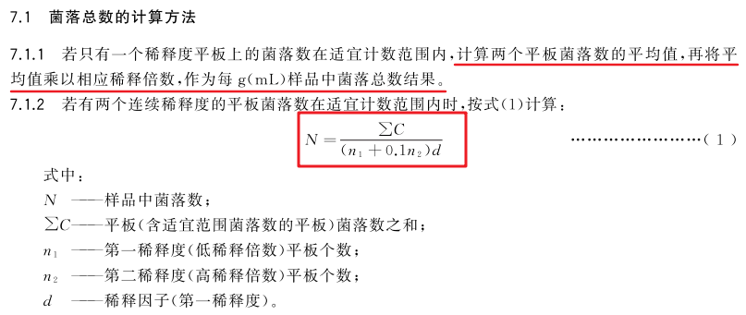
样品7

样品8

样品9

样品10

